상품제안서
레트로클래식시계 | 상품코드: S21584

 |  |  |  |  |  |  | 02-713-8555 | www.synergygift.co.kr
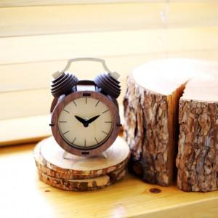

【상세/제작정보】 | 레트로풍 디자인의 탁상시계인 레트로 클래식 시계 입니다. 나무퍼즐을 조립하여 시계로 사용하는 제품입니다. 저소음 무브먼트가 내장 되어 있습니다.

【인쇄/포장옵션】 | 레이저 / 포장지포장

【공급단가】 | 수량 | 20~ | 100~ | 300~ | 500~ | 1,000~
*VAT별도 | 단가 | 36,500원 | 30,500원 | 29,500원 | 27,000원 | 26,000원

【상품 URL】 | https://www.synergygift.co.kr:443/src/goods_detail.php?gdno=21584

